Увлажнители
ПРАЙС-ЛИСТ Россия - (Цены указаны в EURO)
Действителен с 01.07.2015
Актуальность цен и наличие оборудования следует уточнять на момент размещения заказа.

ПАРОВЫЕ УВЛАЖНИТЕЛИ humiSteam
Артикул | Тип цилиндра | Параметры электропитания | Розничная цена EUR
humiSteam - увлажнители с погружными электродами серии UE***X, UE***Y и UE***W
humiSteam - увлажнители серии UE***X c неразборным цилиндром HB
Увлажнители humiSteam X-Plus (со встроенным контроллером и графическим дисплеем), 1x230 В
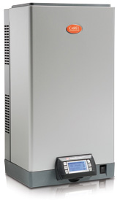
UE001XD001 | Неразборный | 1x230 В | € 1,628
UE003XD001 | Неразборный | 1x230 В | € 1,854
UE005XD001 | Неразборный | 1x230 В | € 2,050
UE009XD001 | Неразборный | 1x230 В | € 2,299

Увлажнители humiSteam X-Plus (со встроенным контроллером и графическим дисплеем), 3x400 В

UE003XL001 | Неразборный | 3 х 400 В | € 1,854
UE005XL001 | Неразборный | 3 х 400 В | € 2,050
UE008XL001 | Неразборный | 3 х 400 В | € 2,195
UE010XL001 | Неразборный | 3 х 400 В | € 2,255
UE015XL001 | Неразборный | 3 х 400 В | € 2,329
UE018XL001 | Неразборный | 3 х 400 В | € 2,395
UE025XL001 | Неразборный | 3 х 400 В | € 3,111
UE035XL001 | Неразборный | 3 х 400 В | € 3,534
UE045XL001 | Неразборный | 3 х 400 В | € 3,888
UE065XL001 | Неразборный | 3 х 400 В | € 4,702
UE090XL001 | Неразборный | 3 х 400 В | € 5,944
UE130XL001 | Неразборный | 3 х 400 В | € 6,679

Возможна поставка увлажнителей с напряжениями питания: 1x208 В, 3x208...230 В, 3x460 В, 3x575 В

humiSteam - увлажнители серии UE***X c неразборным цилиндром HB и малошумным контактором
Увлажнители humiSteam X-Plus (со встроенным контроллером и графическим дисплеем), 1x230 В

UE001XD0E1 | Неразборный | 1x230 В | € 1,657
UE003XD0E1 | Неразборный | 1x230 В | € 1,881
UE005XD0E1 | Неразборный | 1x230 В | € 2,114
UE009XD0E1 | Неразборный | 1x230 В | € 2,364

Увлажнители humiSteam X-Plus (со встроенным контроллером и графическим дисплеем), 3x400 В

UE003XL0E1 | Неразборный | 3 х 400 В | € 1,881
UE005XL0E1 | Неразборный | 3 х 400 В | € 2,114
UE008XL0E1 | Неразборный | 3 х 400 В | € 2,259
UE010XL0E1 | Неразборный | 3 х 400 В | € 2,319
UE015XL0E1 | Неразборный | 3 х 400 В | € 2,395
UE018XL0E1 | Неразборный | 3 х 400 В | € 2,461
UE025XL0E1 | Неразборный | 3 х 400 В | € 3,175
UE035XL0E1 | Неразборный | 3 х 400 В | € 3,597
UE045XL0E1 | Неразборный | 4 х 400 В | NEW

humiSteam - увлажнители серии UE***W c неразборным цилиндром HB
Увлажнители humiSteam Wellness (со встроенным контроллером, графическим дисплеем для турецких бань), 1x230 В

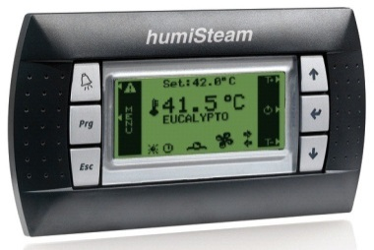
UE001WD001 | Неразборный | 1x230 В | € 1,808
UE003WD001 | Неразборный | 1x230 В | € 2,059
UE005WD001 | Неразборный | 1x230 В | € 2,277
UE009WD001 | Неразборный | 1x230 В | € 2,553

Увлажнители humiSteam Wellness (со встроенным контроллером, графическим дисплеем для турецких бань), 3x400 В

UE003WL001 | Неразборный | 3 х 400 В | € 2,059
UE005WL001 | Неразборный | 3 х 400 В | € 2,277
UE008WL001 | Неразборный | 3 х 400 В | € 2,436
UE010WL001 | Неразборный | 3 х 400 В | € 2,502
UE015WL001 | Неразборный | 3 х 400 В | € 2,588
UE018WL001 | Неразборный | 3 х 400 В | € 2,662
UE025WL001 | Неразборный | 3 х 400 В | € 3,457
UE035WL001 | Неразборный | 3 х 400 В | € 3,926
UE045WL001 | Неразборный | 3 х 400 В | € 4,320
UE065WL001 | Неразборный | 3 х 400 В | € 5,223

Возможна поставка увлажнителей с напряжениями питания: 1x208 В, 3x208...230 В, 3x460 В, 3x575 В

humiSteam - увлажнители серии UE***Y c неразборным цилиндром HB

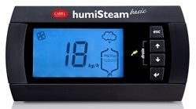
Увлажнители humiSteam Basic (управление вкл/выкл или пропорциональное от внешнего контроллера или термостата), 1x230
UE001YD001 | Неразборный | 1x230 В | € 1,384
UE003YD001 | Неразборный | 1x230 В | € 1,576
UE005YD001 | Неразборный | 1x230 В | € 1,742
UE009YD001 | Неразборный | 1x230 В | € 1,955
Увлажнители humiSteam Basic (управление вкл/выкл или пропорциональное от внешнего контроллера или термостата), 3x400 В
UE003YL001 | Неразборный | 3 х 400 В | € 1,576
UE005YL001 | Неразборный | 3 х 400 В | € 1,742
UE008YL001 | Неразборный | 3 х 400 В | € 1,863
UE010YL001 | Неразборный | 3 х 400 В | € 1,915
UE015YL001 | Неразборный | 3 х 400 В | € 1,980
UE018YL001 | Неразборный | 3 х 400 В | € 2,037
UE025YL001 | Неразборный | 3 х 400 В | € 2,646
UE035YL001 | Неразборный | 3 х 400 В | € 3,031
UE045YL001 | Неразборный | 3 х 400 В | € 3,312
UE065YL001 | Неразборный | 3 х 400 В | € 3,997

Возможна поставка увлажнителей с напряжениями питания: 1x208 В, 3x208...230 В, 3x460 В, 3x575 В

humiSteam - увлажнители серии UE***X c разборным цилиндром V0
Увлажнители humiSteam X-Plus (со встроенным контроллером и графическим дисплеем), 1x230 В

UE001XDC01 | Разборный | 1x230 В | € 1,687
UE003XDC01 | Разборный | 1x230 В | € 1,912
UE005XDC01 | Разборный | 1x230 В | € 2,151
UE009XDC01 | Разборный | 1x230 В | € 2,398

Увлажнители humiSteam X-Plus (со встроенным контроллером и графическим дисплеем), 3x400 В

UE003XLC01 | Разборный | 3 х 400 В | € 1,901
UE005XLC01 | Разборный | 3 х 400 В | € 2,097
UE008XLC01 | Разборный | 3 х 400 В | € 2,275
UE010XLC01 | Разборный | 3 х 400 В | € 2,384
UE015XLC01 | Разборный | 3 х 400 В | € 2,460
UE018XLC01 | Разборный | 3 х 400 В | € 2,496
UE025XLC01 | Разборный | 3 х 400 В | € 3,216
UE035XLC01 | Разборный | 3 х 400 В | € 3,638
UE045XLC01 | Разборный | 3 х 400 В | € 3,992
UE065XLC01 | Разборный | 3 х 400 В | € 4,924
UE090XLC01 | Разборный | 3 х 400 В | € 6,217
UE130XLC01 | Разборный | 3 х 400 В | € 7,084

Возможна поставка увлажнителей с напряжениями питания: 1x208 В, 3x208...230 В, 3x460 В, 3x575 В

humiSteam - увлажнители серии UE***W c разборным цилиндром V0
Увлажнители humiSteam Wellness (со встроенным контроллером, графическим дисплеем для турецких бань), 1x230 В

UE001WDC01 | Разборный | 1x230 В | € 1,867
UE003WDC01 | Разборный | 1x230 В | € 2,117
UE005WDC01 | Разборный | 1x230 В | € 2,378
UE009WDC01 | Разборный | 1x230 В | € 2,654

Увлажнители humiSteam Wellness (со встроенным контроллером, графическим дисплеем для турецких бань), 3x400 В

UE003WLC01 | Разборный | 3 х 400 В | € 2,106
UE005WLC01 | Разборный | 3 х 400 В | € 2,324
UE008WLC01 | Разборный | 3 х 400 В | € 2,520
UE010WLC01 | Разборный | 3 х 400 В | € 2,635
UE015WLC01 | Разборный | 3 х 400 В | € 2,717
UE018WLC01 | Разборный | 3 х 400 В | € 2,763
UE025WLC01 | Разборный | 3 х 400 В | € 3,561
UE035WLC01 | Разборный | 3 х 400 В | € 4,030
UE045WLC01 | Разборный | 3 х 400 В | € 4,424
UE065WLC01 | Разборный | 3 х 400 В | € 5,447

Возможна поставка увлажнителей с напряжениями питания: 1x208 В, 3x208...230 В, 3x460 В, 3x575 В

humiSteam - увлажнители серии UE***Y c разборным цилиндром V0
Увлажнители humiSteam Basic (управление вкл/выкл или пропорциональное от внешнего контроллера или термостата), 1x230 В

UE001YDC01 | Разборный | 1x230 В | € 1,448
UE003YDC01 | Разборный | 1x230 В | € 1,635
UE005YDC01 | Разборный | 1x230 В | € 1,841
UE009YDC01 | Разборный | 1x230 В | € 2,054

Увлажнители humiSteam Basic (управление вкл/выкл или пропорциональное от внешнего контроллера или термостата), 3x400 В

UE003YLC01 | Разборный | 3 х 400 В | € 1,624
UE005YLC01 | Разборный | 3 х 400 В | € 1,789
UE008YLC01 | Разборный | 3 х 400 В | € 1,945
UE010YLC01 | Разборный | 3 х 400 В | € 2,046
UE015YLC01 | Разборный | 3 х 400 В | € 2,110
UE018YLC01 | Разборный | 3 х 400 В | € 2,136
UE025YLC01 | Разборный | 3 х 400 В | € 2,763
UE035YLC01 | Разборный | 3 х 400 В | € 3,135
UE045YLC01 | Разборный | 3 х 400 В | € 3,418
UE065YLC01 | Разборный | 3 х 400 В | € 4,219

Возможна поставка увлажнителей с напряжениями питания: 1x208 В, 3x208...230 В, 3x460 В, 3x575 В

Паровые цилиндры с электродами
Артикул | Тип цилиндра | Параметры электропитания | Розничная цена EUR
Неразборные паровые цилиндры для увлажнителей humiSteam, homeSteam, KUE с разъемами (адаптеры 98C615P00* не прилагаются) применяющимися для всего модельного ряда humiSteam

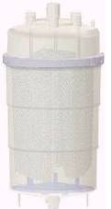
1-фазные
BL0S1E00H2 | Неразборный | 1x230 В | € 90
BL0S1F00H2 | Неразборный | 1x230 В | € 83
BL0SRE00H2 | Неразборный | 1x230 В | € 102
BL0SRF00H2 | Неразборный | 1x230 В | € 87
BL0S2E00H0 | Неразборный | 1x230 В | € 181
BL0S2E00H2 | Неразборный | 1x230 В | € 178
BL0S2F00H0 | Неразборный | 1x230 В | € 174
BL0S3E00H2 | Неразборный | 1x230 В | € 181
BL0S3F00H2 | Неразборный | 1x230 В | € 174

3-фазные
BL0T1A00H2 | Неразборный | 3х400В | € 128
BL0T1C00H2 | Неразборный | 3х400В | € 113
BL0T1D00H2 | Неразборный | 3х400В | € 117
BL0T2A00H1 | Неразборный | 3х230В | € 226
BL0T2A00H2 | Неразборный | 3х230В | € 226
BL0T2B00H0 | Неразборный | 3х400В | € 157
BL0T2B00H2 | Неразборный | 3х400В | € 154
BL0T2C00H2 | Неразборный | 3х400В | € 148
BL0T2D00H2 | Неразборный | 3х400В | € 152
BL0T3A00H1 | Неразборный | 3х230В | € 245
BL0T3A00H2 | Неразборный | 3х230В | € 247
BL0T3B00H0 | Неразборный | 3х400В | € 192
BL0T3B00H2 | Неразборный | 3х400В | € 188
BL0T3C00H2 | Неразборный | 3х400В | € 174
BL0T3D00H2 | Неразборный | 3х400В | € 185
BL0T4B00H2 | Неразборный | 3х400В | € 399
BL0T4C00H2 | Неразборный | 3х400В | € 378
BL0T4D00H2 | Неразборный | 3х400В | € 371
BL0T5B00H0 | Неразборный | 3х400В | € 528
BL0T5C00H0 | Неразборный | 3х400В | € 461

Стандартные цилиндры для увлажнителей SD 2000
F201MA0000 |  |  | € 102
E201MA0000 |  |  | € 185
F401TA0000 |  |  | € 136
E401TA0000 |  |  | € 181
K400TA0000 |  |  | € 450

Цилиндры для увлажнителей серии SD 2000, для воды низкой жесткости
F201M00000 |  |  | € 120
E201M00000 |  |  | € 171
F401TB0000 |  |  | € 149
E401TB0000 |  |  | € 173

Цилиндры для компактных увлажнителей SC
L201MA0000 |  |  | € 94
L401TA0000 |  |  | € 131

Разборные цилиндры для увлажнителей SD
F201MA000C |  |  | € 212
F401TA000C |  |  | € 263
E401TA000C |  |  | € 313

Разборные паровые цилиндры для увлажнителей humiSteam, homeSteam, KUE с разъемами (адаптеры 98C615P00* не прилагаются), применяющимися для всего модельного ряда humiSteam

1-фазные
BLCS1E00W2 | Разборный | 1x230 В | € 159
BLCS1F00W2 | Разборный | 1x230 В | € 148
BLCS2E00W0 | Разборный | 1x230 В | € 281
BLCS2E00W2 | Разборный | 1x230 В | € 279
BLCS2F00W0 | Разборный | 1x230 В | € 290
BLCS3E00W2 | Разборный | 1x230 В | € 290
BLCS3F00W2 | Разборный | 1x230 В | € 290

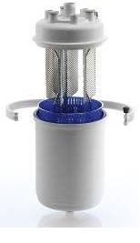
3-фазные
BLCT1A00W2 | Разборный | 3х400В | € 212
BLCT1B00W2 | Разборный | 3х230В | € 209
BLCT1C00W2 | Разборный | 3х400В | € 166
BLCT1D00W2 | Разборный | 3х400В | € 198
BLCT2A00W1 | Разборный | 3х230В | € 299
BLCT2A00W2 | Разборный | 3х230В | € 305
BLCT2B00W0 | Разборный | 3х400В | € 262
BLCT2B00W2 | Разборный | 3х400В | € 261
BLCT2C00W2 | Разборный | 3х400В | € 240
BLCT2D00W2 | Разборный | 3х400В | € 240
BLCT3A00W1 | Разборный | 3х230В | € 371
BLCT3A00W2 | Разборный | 3х230В | € 371
BLCT3B00W0 | Разборный | 3х400В | € 342
BLCT3B00W2 | Разборный | 3х400В | € 340
BLCT3C00W2 | Разборный | 3х400В | € 319
BLCT3D00W2 | Разборный | 3х400В | € 319
BLCT4B00W2 | Разборный | 3х400В | € 551
BLCT4C00W2 | Разборный | 3х400В | € 511
BLCT4D00W2 | Разборный | 3х400В | € 511
BLCT5B00W0 | Разборный | 3х400В | € 770
BLCT5C00W0 | Разборный | 3х400В | € 711
compactSteam - CH компактные бытовые увлажнители
Артикул | Исполнение | Параметры электропитания | Розничная цена EUR

Бытовые увлажнители, канальное исполнение, 1x230 B
CH001V2001 | Канальное | 1 х 230 В | € 1,112
CH003V2001 | Канальное | 1 х 230 В | € 1,144
Бытовые увлажнители, комнатное исполнение, 1x230 B
CHF01V2001 | Комнатное | 1 х 230 В | € 1,210
CHF03V2001 | Комнатное | 1 х 230 В | € 1,243
Аксессуары для cоmpactSteam
VRDCHA2000 |  |  | € 508
516301 Room hygrostat (торговая марка Sauter, Швейцария) | Комнатное |  | € 122
Паровые цилиндры с электродами для compactSteam
Стандартные паровые цилиндры для compactSteam, электропроводимость воды 350-1250 мкСм/см
CY0S1B0000 |  |  | € 151
CY0S1C0000 |  |  | € 160
Паровые цилиндры для compactSteam низкой электропроводимости воды 125-350 мкСм/см
CY0S1D0000 |  |  | € 162

Увлажнители с электронагревательными элементами HeaterSteam
Артикул | Комплектация | Параметры электропитания | Розничная цена EUR
Увлажнители с модулирующим контроллером H (C, P, H, T, D) - 1х230В
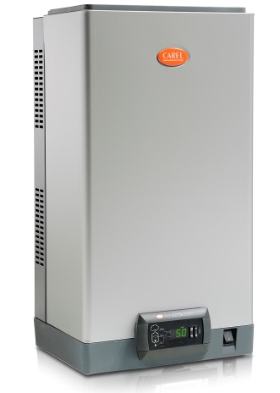
UR002HD002 | Базовая | 1 х 230 В | € 2,441
UR002HD102 | Полный пакет опций | 1 х 230 В | € 2,611
UR004HD002 | Базовая | 1 х 230 В | € 2,611
UR004HD102 | Полный пакет опций | 1 х 230 В | € 2,783
UR006HD002 | Базовая | 1 х 230 В | € 3,512
UR006HD102 | Полный пакет опций | 1 х 230 В | € 3,853
Увлажнители с модулирующим контроллером H (C, P, H, T, D) - 3х400 В
UR006HL002 | Базовая | 3х400В | € 3,512
UR006HL102 | Полный пакет опций | 3х400В | € 3,853
UR010HL002 | Базовая | 3х400В | € 3,853
UR010HL102 | Полный пакет опций | 3х400В | € 4,195
UR013HL002 | Базовая | 3х400В | € 4,154
UR013HL102 | Полный пакет опций | 3х400В | € 4,560
UR020HL002 | Базовая | 3х400В | € 4,808
UR020HL102 | Полный пакет опций | 3х400В | € 5,223
UR027HL002 | Базовая | 3х400В | € 4,973
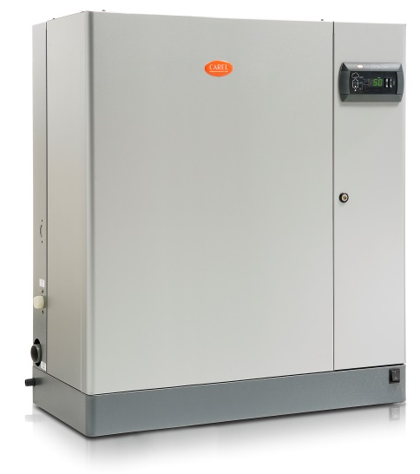
UR027HL102 | Полный пакет опций | 3х400В | € 5,388
UR040HL002 | Базовая | 3х400В | € 6,963
UR040HL102 | Полный пакет опций | 3х400В | € 7,626
UR053HL002 | Базовая | 3х400В | € 7,722
UR053HL102 | Полный пакет опций | 3х400В | € 8,096
UR060HL002 | Базовая | 3х400В | € 8,288
UR060HL102 | Полный пакет опций | 3х400В | € 9,117
UR080HL002 | Базовая | 3х400В | € 9,396
UR080HL102 | Полный пакет опций | 3х400В | € 10,216
Увлажнители для турецких бань (управление по температуре) - 3х400В
UR006TL002 | Базовая | 3х400В | € 3,512
UR006TL102 | Полный пакет опций | 3х400В | € 3,853
UR010TL002 | Базовая | 3х400В | € 3,853
UR010TL102 | Полный пакет опций | 3х400В | € 4,195
UR013TL002 | Базовая | 3х400В | € 4,282
UR013TL102 | Полный пакет опций | 3х400В | € 4,560
UR020TL002 | Базовая | 3х400В | € 4,808
UR020TL102 | Полный пакет опций | 3х400В | € 5,223
UR027TL002 | Базовая | 3х400В | € 4,973
UR027TL102 | Полный пакет опций | 3х400В | € 5,388
UR040TL002 | Базовая | 3х400В | € 6,963
UR040TL102 | Полный пакет опций | 3х400В | € 7,626
UR053TL002 | Базовая | 3х400В | € 7,722
UR053TL102 | Полный пакет опций | 3х400В | € 8,522
UR060TL002 | Базовая | 3х400В | € 8,288
UR060TL102 | Полный пакет опций | 3х400В | € 9,117
UR080TL002 | Базовая | 3х400В | € 9,396
UR080TL102 | Полный пакет опций | 3х400В | € 10,216
Сисистемы водоподготовки для паровых и адиабатических увлажнителей. WTS Compact*
Артикул | Наименование модели |  | Розничная цена Россия EUR
ROC0120000 | Компактная система водоподготовки водопроизводительностью 12 л/ч |  | € 1,075
ROC0200000 | Компактная система водоподготовки водопроизводительностью 20 л/ч |  | € 1,310
Аксессуары для WTS Compact
ROKC00KTVE | Комплект расширительного бачка с шлангами и фитингами |  | € 253
ROKC00DEBA | Комплект УФ стерилизатора с подшипниками и фитингами |  | € 473
ROKC00KIT1 | Комплект шлангов с фитингами L=3 m d=10 mm |  | € 29
ROKC00KIT2 | Комплект шлангов с фитингами L=9 m d=10 mm |  | € 55
ROKC00TEE1 | Тройник d=10 mm |  | € 11
ROKC00ELB1 | Угловой фитинг d=10 mm |  | € 11
ROKC00Y001 | Y-образный переходник d=10 mm |  | € 15
ROKC00FLT1 | Угольный фильтр для ROC0255000 и ROC0405000 |  | € 41
ROKC00FLT2 | Угольный фильтр для ROC0120000 и ROC0200000 |  | € 36
ROKL00AS01 | 25 кг контейнер для средства против накипи |  | € 405
Сисистемы водоподготовки для паровых и адиабатических увлажнителей. WTS Large*
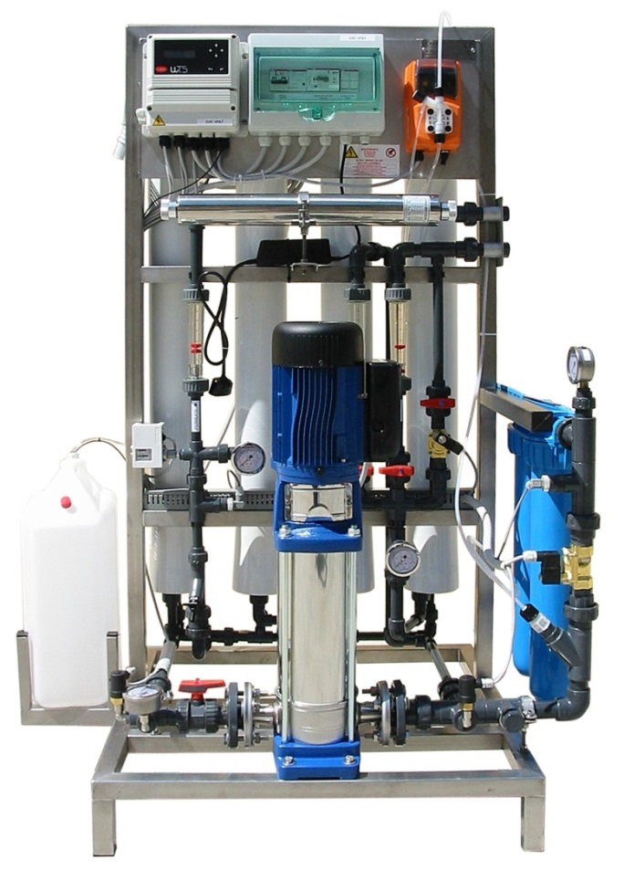
ROС0605U00 | Система водоподготовки WTS Large, водопроизводительностью 60 л/ч, для стали |  | € 8,222
ROL1005U00 | Система водоподготовки WTS Large, водопроизводительностью 100 л/ч, для стали |  | € 15,388
ROL3205U00 | Система водоподготовки WTS Large, водопроизводительностью 320 л/ч, для стали |  | € 19,186
ROL4605U00 | Система водоподготовки WTS Large, водопроизводительностью 460 л/ч, для стали |  | € 19,969
ROL6005U00 | Система водоподготовки WTS Large, водопроизводительностью 600 л/ч, для стали |  | € 20,850
ROL1K05U00 | Система водоподготовки WTS Large, водопроизводительностью 1000 л/ч, для стали |  | € 24,276
ROL1005U0B | Система водоподготовки WTS Large, водопроизводительностью 100 л/ч, для латуни |  | € 15,388
ROL3205U0B | Система водоподготовки WTS Large, водопроизводительностью 320 л/ч, для латуни |  | € 19,186
ROL4605U0B | Система водоподготовки WTS Large, водопроизводительностью 460 л/ч, для латуни |  | € 19,969
ROL6005U0B | Система водоподготовки WTS Large, водопроизводительностью 600 л/ч, для латуни |  | € 20,850
ROL1K05U0B | Система водоподготовки WTS Large, водопроизводительностью 1000 л/ч, для латуни |  | € 24,276
Аксессуары для WTS Large
AUC0800000 | Расширительный бак, 80 л |  | € 611
AUC1000000 | Расширительный бак, 100 л |  | € 928
AUC2000000 | Расширительный бак, 200 л |  | € 1,421
AUC3000000 | Расширительный бак, 300 л |  | € 1,680
Универсальные аксессуары для WTS
ROKL00AS01 | 25 кг контейнер для средства против накипи |  | € 405

Аксессуары
ПРАЙС-ЛИСТ Россия - (Цены указаны в EURO)
Действителен с 01.07.2015
Актуальность цен и наличие оборудования следует уточнять на момент размещения заказа.

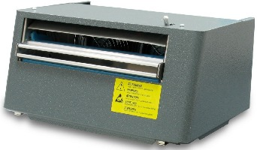
Универсальные аксессуары (для всех пароувлажнителей)
Артикул | Наименование модели | Розничная цена EUR
Вентиляторные комнатные парораспределители
Монтируется на увлажнитель или отдельно (на расстоянии до 4 м)
VSDU0A0001 | Вентиляторный парораспределитель для увлажнителей 1-15 л/ч, 24 В UE***1 | € 668
VSDU0A0002 | Вентиляторный парораспределитель для увлажнителей 1-18 л/ч, 220 В моделей UE***0 | € 668
VSDBAS0001 | Настенная опора для выносной установки парораспределителя VSDU0A | € 109
VRDXL00000 | Отдельно устанавливаемый парораспределитель для увлажнителей до 45 л/ч | € 1,724
Канальные парораспределители из нержавеющей стали
DP035D22R0 | Парораспределитель из нерж. стали, вх. диаметр 22 мм, длина 350 мм, 4 кг/ч | € 114
DP045D22R0 | Парораспределитель из нерж. стали, вх. диаметр 22 мм, длина 450 мм, 6 кг/ч | € 130
DP060D22R0 | Парораспределитель из нерж. стали, вх. диаметр 22 мм, длина 600 мм, 9 кг/ч | € 142
DP085D22R0 | Парораспределитель из нерж. стали, вх. диаметр 22 мм, длина 850 мм, 9 кг/ч | € 175
DP035D30R0 | Парораспределитель из нерж. стали, вх. диаметр 30 мм, длина 350 мм, 5 кг/ч | € 130
DP045D30R0 | Парораспределитель из нерж. стали, вх. диаметр 30 мм, длина 450 мм, 8 кг/ч | € 158
DP060D30R0 | Парораспределитель из нерж. стали, вх. диаметр 30 мм, длина 600 мм, 12 кг/ч | € 175
DP085D30R0 | Парораспределитель из нерж. стали, вх. диаметр 30 мм, длина 850 мм, 18 кг/ч | € 216
DP105D30R0 | Парораспределитель из нерж. стали, вх. диаметр 30 мм, длина 1050мм, 18 кг/ч | € 233
DP125D30R0 | Парораспределитель из нерж. стали, вх. диаметр 30 мм, длина 1250мм, 18 кг/ч | € 241
DP165D30R0 | Парораспределитель из нерж. стали, вх. диаметр 30 мм, длина 1650 мм, 18 кг/ч | € 249
DP085D40R0 | Парораспределитель из нерж. стали, вх. диаметр 40 мм, длина 850мм, 28кг/ч | € 307
DP105D40R0 | Парораспределитель из нерж. стали, вх. диаметр 40 мм, длина 1050мм, 35 кг/ч | € 332
DP125D40R0 | Парораспределитель из нерж. стали, вх. диаметр 40 мм, длина 1250мм, 45 кг/ч | € 349
DP165D40R0 | Парораспределитель из нерж. стали, вх. диаметр 40 мм, длина 1650мм, 45 кг/ч | € 415
DP205D40R0 | Парораспределитель из нерж. стали, вх. диаметр 40 мм, длина 2050мм, 45 кг/ч | € 497
Канальные парораспределители из нержавеющей стали (специальное исполнение)
DP030D22RU | Парораспределитель из нерж. стали, вх. диаметр 22 мм, длина 300 мм, 4 кг/ч | € 114.00
DP030D30RU | Парораспределитель из нерж. стали, вх. диаметр 30 мм, длина 300 мм, 15 кг/ч | € 130.00
DP045D30RU | Парораспределитель из нерж. стали, вх. диаметр 30 мм, длина 450 мм, 15 кг/ч | € 158.00
DP060D30RU | Парораспределитель из нерж. стали, вх. диаметр 30 мм, длина 600 мм, 15 кг/ч | € 175.00
DP060D40RU | Парораспределитель из нерж. стали, вх. диаметр 40 мм, длина 600 мм, 45 кг/ч | € 249.00
 | Прим: длина распределителя указана от конца до точки крепления к воздуховоду.
Пластмассовые форсунки
SDPOEM0012 | Форсунка для увлажнителей до 3 л/ч | € 50.00
SDPOEM0022 | Форсунка для увлажнителей 3-15 л/ч | € 50.00
SDPOEM0000 | Форсунка без парового отверстия (для выбора на усмотрение заказчика) | € 50.00
Переходники трубки для подачи пара
UEKY000000 | ‘Y’-образный переходник трубки для подачи пара (с 1x d=40 мм на 2x d=30 мм) | € 201.00
UEKY40X400 | ‘Y’-образный переходник трубки для подачи пара (с 1x d=40 мм на 2x d=40 мм) | € 210.00
Универсальные аксессуары для водяных и паровых переходников
Трубки для подачи пара, слива воды и конденсата
1312360AXX | Трубка для подачи пара со стальной пружиной d=22 мм, цена за 1 м | € 47
1312365AXX | Трубка для подачи пара со стальной пружиной d=30 мм, цена за 1 м | € 59
1312367AXX | Трубка для подачи пара со стальной пружиной d=40 мм, цена за 1 м | € 88
FWH3415003 | Трубка для подачи питающей воды длиной 1,5 м, с фитингом 3/4” | € 24
FWH3430003 | Трубка для подачи питающей воды длиной 3 м, с фитингом 3/4” | € 36
FWHDCV0003 | Трубка для подачи питающей воды с двойным обратным клапаном (для увлажнителей UE025 - UE130 новых серий X,Y,W; для увлажнителей UE065 - UE130 старых серий H,P,T) | € 63
1312353APG | SFC 006: трубка для отвода конденсата для вентиляторных парораспределителей, форсунок и снятых с производства парораспределителей , d = 7мм, цена за 1 м | € 10
1312368AXX | Трубка для отвода конденсата для канальных парораспределителей типа DP***, d = 10мм, цена за 1 м | € 13
1312350APN | SFF 008: резиновая трубка для подачи питающей воды d = 6мм, цена за 1м | € 6
1312357APG | SFH 040: резиновая трубка для слива воды d = 40мм, кусок длиной 1 м | € 50
Приспособления для быстрого подсоединения труб водяной линии
9995727ACA | RDS 180: для подсоединения трубки SFF 008 под углом 180° | € 18
9995728ACA | RDS 090: для подсоединения трубки SFF 008 под углом 90° | € 21
Комплект для охлаждения дренажа
KITDTEXT05E | Комплект для охлаждения дренажа изотермических увлажнителей до 1-18кг/ч | € 319
KITDTEXT06Е | Комплект для охлаждения дренажа изотермических увлажнителей от 25-65кг/ч | € 327
KITDTEXT07Е | Комплект для охлаждения дренажа изотермических увлажнителей UE090 и UE130 | € 587
Датчики температуры и влажности
Активные датчики в исполнении для настенного монтажа (питание: 9...30В пост. /12...24В перем., конфигурируемый выходной сигнал: -0,5...1В/4...20мА)
DPWC111000 | Датчик температуры (-10...+60 °C) (*) и отн. влажности (10...90%) аналог ASWC111000, ASWH100000 как датчик влажности | € 117
DPWC110000 | Датчик температуры (-10...+60 °C) и отн. влажности (10...90%) аналог ASWC110000 | € 137
Активные датчики для монтажа в воздуховоде (питание: 9...30В пост. /12...24В перем., конфигурируемый выходной сигнал: -0,5...1В/4...20мА)
DPDC110000 | Датчик температуры (-20...+70 °C) и отн. влажности (10...90%) аналог ASDC110000, ASDH100000 (только отн.влажность) | € 228
DPDC210000 | Датчик температуры (-20...+70 °C) и отн. влажности (0...100%) аналог ASDC230000, ASDH20000 (только отн.влажность) | € 356
Активные универсальные датчики(питание: 9...30В пост. /12...24В перем., конфигурируемый выходной сигнал: -0,5...1В/4...20мА )
ASET030000 | Датчик температуры (-30 ÷ 90 C) с кабелем 2 м | € 101
ASET030001 | Датчик температуры (-30 ÷ 90 C) с кабелем 4 м | € 104
ASET030002 | Датчик температуры (-30 ÷ 150 º C) с кабелем 3 м | € 171
Пассивные датчики влажности. Торговая марка Sauter
516301 Room hygrostat | Комнатный гигростат для увлажнителей и осушителей . Характеристики: 5 (3) A, 250 В; Допуст. темп. окр. среды (0…+40 °C), без образования росы (-25…40 °C), степень защиты IP 20. Может применяться для комплектации увлажнителей CompatSteam | € 122
Переходники для подсоединения цилиндров BL..H2
98C615P004 | Соединитель кабеля для изотермических увлажнителей 1-3кг/ч | € 20.90
98C615P005 | Соединитель кабеля для изотермических увлажнителей 5-45 кг/ч | € 20.90

